Energie_EBF
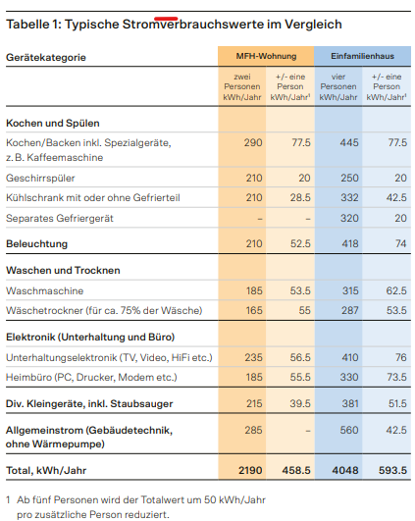
Energieauswertung
Projektnummer und Objekt
Baujahr |  |  |  |  |  |  |  | Berechnung Heizleistungsbedarf Wohnbauten

Elektro Allg. |  |  |  |  |  |  |  | Klimaregion | Zürich-MeteoSchweiz
 | Verbrauch HT | Verbrauch NT | Verbrauch |  |  |  |  | Gebäudekategorie | EFH
Jahr |  |  | kWh |  |  |  |  | Energiebezugsfläche (EBF) | 0 | m2

 |  |  |  |  |  |  |  | Warmwasser über Heizung | Ja
 |  |  |  |  |  |  |  | Volllaststunden | 2700 | h
 |  |  |  |  |  |  |  | Wirkungsgrad bestehende Wärmeerzeugung | 0.9 | [-]
 |  |  |  |  |  |  |  | Mittelwert Energieverbrauch | #DIV/0! | kWh
Mittelwert |  |  | #DIV/0! |  |  |  |  | Energiekennzahl | #DIV/0! | kWh/m2
kWh/m2 |  |  | #DIV/0!
 |  |  |  |  |  |  |  | Nutzwärmebedarf | #DIV/0! | kWh
Gas bzw. Öl |  |  |  |  |  |  |  | Heizleistung | #DIV/0! | kW
 | Verbrauch | Verbrauch |  |  |  |  |  | spezifische Heizleistung | #DIV/0! | W/m2
Jahr | l bzw. m3 | kWh
 |  |  |  |  |  |  |  | Reserve | 10%
 |  |  |  |  |  |  |  | Heizleistung mit Reserve | #DIV/0! | kW

 |  |  |  |  |  |  |  | Zuschlag für 2x 2h Sperrung EW (Faktor 1.2)* | 20% |  | *beim EKZ Gebiet erst ab 4 kW Kompressorleistung (rund 15 kW WP)
 |  |  |  |  |  |  |  | Heizleistung neue Anlage | #DIV/0! | kW
Mittelwert | #DIV/0! | #DIV/0!
kWh/m2 |  | #DIV/0!
 |  |  |  |  |  |  |  | Erdwärmesonde (EWS)
Umrechnungsfaktor |  |  |  |  |  |  |  | spezifische Entnahmeleistung | 35 | W/m
Heizwert Gas bzw. Öl |  |  |  |  |  |  |  | Bezug aus Erdreich | 75%
10 |  |  |  |  |  |  |  | Tiefe Erdwärmesonde total | #DIV/0! | m
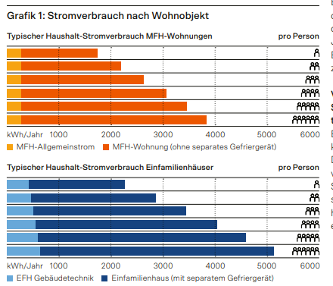
Flächen |  |  |  |  |  |  |  | Anzahl Erdwärmesonden | 1 | [Stück]
 | EBF |  |  |  |  |  |  | Tiefe Erdwärmesonde pro Sonde | #DIV/0! | m
Stockwerk | m2
Total EBF | 0.0

Kalt-Wasser [m3]
 | Verbrauch |  |  | Datum | Restbestand | Lieferung
Jahr | m3

Mittelwert | #DIV/0!
m3/m2 | #DIV/0!

 |  |  | Total |  |  |  | Tage; l; l
 |  |  | Jahre | 0 |  |  | Jahr
 |  |  | Verbrauch Total |  |  | - | l
 |  |  | Verbrauch pro Jahr |  |  | #DIV/0! | l/a

U-Werte
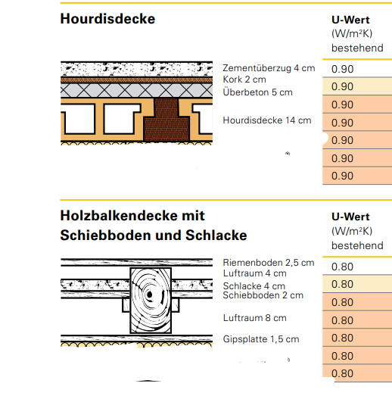
Baumaterialien |  |  |  |  | Dämm-Materialien |  |  |  |  |  | b-Faktoren |  |  |  |  | Auswahlfelder
Bau-Material | Aerogel, Agitech Spaceloft |  | 0.015 | Weiter U-Werte in | Dämm-Material | Kork/Korkschrottmatte |  | 0.056 |  |  | Estrichraum, Schrägdach ungedämmt |  | 0.9 |  |  | Kellerboden | Wärmeübergang gegen Erdreich
 | Ziegel |  | 0.8 |  |  | Wärmedämmung, Prod. Unbekannt (bspw. Styropor bzw. EPS) |  | 0.038 |  |  | Estrichraum, Schrägdach gedämmt U<0.4 |  | 0.7 |  |  | Kellerwand gg. Aussen | Wärmeübergang gegen aussen | 1 | 25 | 0.04
 | Bollenstein, ab ca. 50 cm dick |  | 0.9 |  |  | Schlacke |  | 0.35 |  |  | Kellerraum ganz im Erdreich |  | 0.7 |  |  | Kellerwand gg. Erdreich | Wärmeübergang gegen Erdreich
 | Stahlbeton, 1% Stahl / Steinbodenplatten |  | 2.3 |  | Aussen-wand | Flumroc COMPACT PRO, Fassade |  | 0.033 |  |  | Kellerraum teilweise oder ganz über dem Erdreich |  | 0.8 |  |  | Kellerwand gg. Unbeheizt | Wärmeübergang gegen Unbeheizt | 1 | 8 | 0.13
 | Backstein (Einsteinmauerwerk) |  | 0.44 |  |  | Swisspor Lamda White 031, EPS |  | 0.031 |  |  | angebauter Raum |  | 0.8 |  |  | Keller-Decke | Wärmeübergang gegen Unbeheizt | 1 | 8 | 0.13
 | Backstein (Verbandmrwk) d=28-30 |  | 0.37 |  |  | Multipor Innendämmung |  | 0.042 |  |  | Glasvorbau |  | 0.9 |  |  | Aussenwand | Wärmeübergang gegen aussen | 1 | 25 | 0.04
 | Kalksandstein |  | 0.8 |  |  | SwissporXPS Premium Plus 300 |  | 0.027 |  |  |  |  |  |  |  | Boden gg. Aussen | Wärmeübergang gegen aussen | 1 | 25 | 0.04
 | Schilf (alte Gebäude) |  | 0.065
 | Hourdisdecke komlett (gemäss Abbildung) | U-Wert 0.9 |  | Tabellenblatt |  | Foamglas T4+ |  | 0.041 |  |  | Kellerboden im Erdreich |  | 0.3 |  |  | Storenabdeckung mit Aerogel | Wärmeübergang gegen aussen | 1 | 25 | 0.04
 | Aussenputz |  | 0.87 | Bauteilkatalog | Dach | Flumroc Solo, 15% Holzanteil (innen wenig Sparren) |  | 0.048 |  |  |  |  |  |  |  | Estrichboden | Wärmeübergang gegen Unbeheizt | 1 | 8 | 0.13
 | Innenputz |  | 0.7 |  |  | Gutex Dämmplatte DW+ |  | 0.042 |  |  |  |  |  |  |  | Steildach | äusserer Übergang bei Hinterlüftung = 1/12.5 | 1 | 8 | 0.13
 | Holz |  | 0.14 |  |  | Isofloc oder bestehend, 15% Holzanteil (Standard) |  | 0.050 |  |  |  |  |  |  |  | Flachdach | Wärmeübergang gegen aussen | 1 | 25 | 0.04
 | Tonhourdis (Kellerdecke) |  | 0.44 |  |  | SwissporLAMDA Roof |  | 0.029
 | Holzbalkendecke komplett (gemäss Abbildung) | U-Wert 0.8 |  |  |  | PU-Dämm. für Flachdach/Terrasse/Boden, Vlies |  | 0.026
 | Unterlagsboden |  | 1.4 |  | UG-Decke | Thermo-Plus, Glaswolle, Kellerdecke |  | 0.031 |  |  |  |  |  |  |  | Fassadendämmung | Flumroc COMPACT PRO |  | 0.034
 | Gipskartonplatte |  | 0.21 |  |  | Flumroc-Dämmplatte 3, 15% Holzanteil (innen wenig Sparren) |  | 0.039 |  |  |  |  |  |  |  | Kellerdecke | Thermo-Plus, Glaswolle |  | 0.031
 | Heraklith, Holzwolle (HWL) Zementgebunden, Perfecta |  | 0.095 |  | Innenwand | WILAN 3, mit einseitiger Fertigdeckschicht |  | 0.031 |  |  |  |  |  |  |  | Flachdach/Terasse | PU-Dämmung, Vlies |  | 0.026
 |  |  |  |  |  | Swisspor Lamda White 031, EPS |  | 0.031 |  |  |  |  |  |  |  | Innendämmung | Multipor Innendämmung |  | 0.042
 |  |  |  |  |  | Foamglas T3+ |  | 0.036
 |  |  |  |  | DG-Boden | Flumroc-Dämmplatte 3 m. 15% Holzanteil |  | 0.039
 |  |  |  |  |  | Flumroc ESTRA, Estrichbodenplatte |  | 0.034 |  |  | äusserer Übergang bei Hinterlüftung = 1/12.5 = 0.08

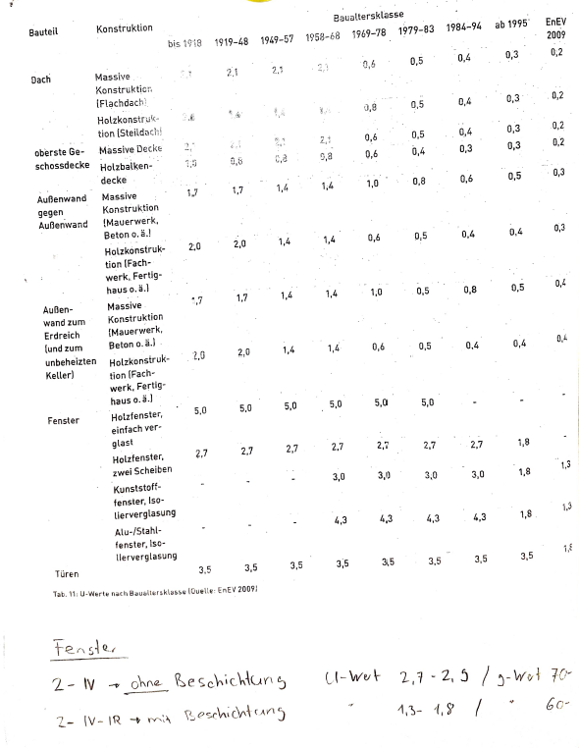
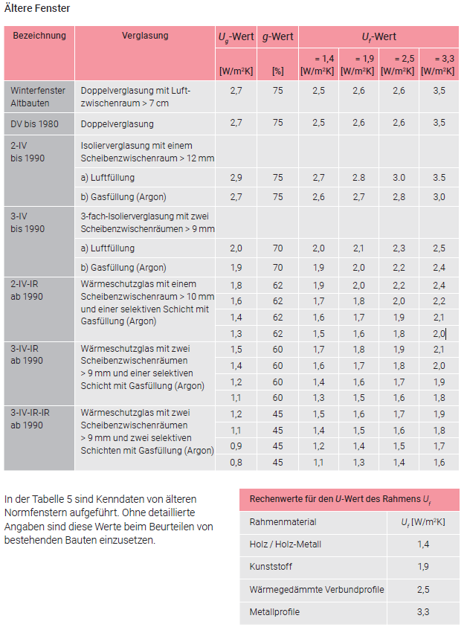
U-Wert-Berechnung IST |  | Beschrieb Bauteil |  |  | U-Wert-Berechnung SOLL |  |  |  |  | Benutzung: Erste 4 U-Wert Kästen sind zum Einfüllen, für weitere einfach Ist und Soll miteinander kopieren U-Wert Berechnung IST 1) im Hellgelben Feld per Dropdown Bauteil auswählen ( èbergangsfakrot wird automatisch ausgewählt) 2) bei Bedarf im knallgelben Feld eine Beschreibung für das Bauteil einfügen z.B Aussenwand EG 3) b-Faktor per Dropdown auswählen oder überschreiben U-Wert Berechnung SOLL Alle eingefüllten Werte vom Ist-Zustand werden übernommen 4) im hellgelben Feld die Art der Dämmung auswählen, Werte für typische Lambdawerte werden übernommen, sonst überschreiben 5) Dimension Wärmedämmung (d in m) für gewünschten U-Wert ermitteln |  |  |  |  |  |  | Fenster |  |  |  |  |  | U-Wert Tabelle nach Baualtersklassen | U-Werte Fenster nach Baualterklassen
 |  |  |  | W/m2K | 0 |  | 0 |  | W/m2K |  |  |  |  |  |  |  | alter | Beschrieb | Anzahl Gläser | Rahmen | Wärmeschutz (Ja/Nein) | U-Wert
Nr. | Was | d in m | λ | d/λ (R ) | Nr. | Was | d in m | λ | d/λ (R ) |  |  |  |  |  | bsp. |  | 1980 | alle Fenster Hauptgebäude | 2 | Holz | Nein | 2.7
1 | Wärmeübergang Innen | 1.00 | 8 | 0.13 | 1 | Wärmeübergang Innen | 1.00 | 8 | 0.13
2 |  |  |  | - | 2 | 0 | 0.00 | 0 | -
3 |  |  |  | - | 3 | 0 | 0.00 | 0 | -
4 |  |  |  | - | 4 | 0 | 0.00 | 0 | -
5 |  |  |  | - | 5 | 0 | 0.00 | 0 | -
6 |  |  |  | - | 6 | 0 | 0.00 | 0 | -
7 |  |  |  | - | 7 | 0 | 0.00 | 0 | -
8 |  |  |  | - | 8 |  | 0.1 | #N/A | -
9 | #N/A | #N/A | #N/A | - | 9 | #N/A | #N/A | #N/A | -
 |  |  | R total = | 0.1 |  |  |  | R total = | 0.1
b-Faktor |  |  | U-Wert (ohne b-Faktor) = | 8.00 | b-Faktor |  |  | U-Wert (ohne b-Faktor) = | 8.00
 |  |  | U-Wert (mit b-Faktor) = | 0.00 | 0 |  |  | U-Wert (mit b-Faktor) = | 0.00
 |  |  |  | W/m2K |  |  |  |  | W/m2K

U-Wert-Berechnung IST |  | Beschrieb Bauteil |  |  | U-Wert-Berechnung SOLL |  |  |  |  |  | U-Wert-Berechnung IST |  | Beschrieb Bauteil |  |  |  | U-Wert-Berechnung SOLL
 |  |  |  | W/m2K | 0 |  | 0 |  | W/m2K |  |  |  |  |  | W/m2K |  | 0 |  | 0 |  | W/m2K
Nr. | Was | d in m | λ | d/λ (R ) | Nr. | Was | d in m | λ | d/λ (R ) |  | Nr. | Was | d in m | λ | d/λ (R ) |  | Nr. | Was | d in m | λ | d/λ (R )
1 | Wärmeübergang Innen | 1.00 | 8 | 0.13 | 1 | Wärmeübergang Innen | 1.00 | 8 | 0.13 |  | 1 | Wärmeübergang Innen | 1.00 | 8 | 0.13 |  | 1 | Wärmeübergang Innen | 1.00 | 8 | 0.13
2 |  |  |  | - | 2 | 0 | 0.00 | 0 | - |  | 2 |  |  |  | - |  | 2 | 0 | 0.00 | 0 | -
3 |  |  |  | - | 3 | 0 | 0.00 | 0 | - |  | 3 |  |  |  | - |  | 3 | 0 | 0.00 | 0 | -
4 |  |  |  | - | 4 | 0 | 0.00 | 0 | - |  | 4 |  |  |  | - |  | 4 | 0 | 0.00 | 0 | -
5 |  |  |  | - | 5 | 0 | 0.00 | 0 | - |  | 5 |  |  |  | - |  | 5 | 0 | 0.00 | 0 | -
6 |  |  |  | - | 6 | 0 | 0.00 | 0 | - |  | 6 |  |  |  | - |  | 6 | 0 | 0.00 | 0 | -
7 |  |  |  | - | 7 | 0 | 0.00 | 0 | - |  | 7 |  |  |  | - |  | 7 | 0 | 0.00 | 0 | -
8 |  |  |  | - | 8 |  | 0.1 | #N/A | - |  | 8 |  |  |  | - |  | 8 |  | 0.1 | #N/A | -
9 | #N/A | #N/A | #N/A | - | 9 | #N/A | #N/A | #N/A | - |  | 9 | #N/A | #N/A | #N/A | - |  | 9 | #N/A | #N/A | #N/A | -
 |  |  | R total = | 0.1 |  |  |  | R total = | 0.1 |  |  |  |  | R total = | 0.1 |  |  |  |  | R total = | 0.1
b-Faktor |  |  | U-Wert (ohne b-Faktor) = | 8.00 | b-Faktor |  |  | U-Wert (ohne b-Faktor) = | 8.00 |  | b-Faktor |  |  | U-Wert (ohne b-Faktor) = | 8.00 |  | b-Faktor |  |  | U-Wert (ohne b-Faktor) = | 8.00
 |  |  | U-Wert (mit b-Faktor) = | 0.00 | 0 |  |  | U-Wert (mit b-Faktor) = | 0.00 |  |  |  |  | U-Wert (mit b-Faktor) = | 0.00 |  | 0 |  |  | U-Wert (mit b-Faktor) = | 0.00
 |  |  |  | W/m2K |  |  |  |  | W/m2K |  |  |  |  |  | W/m2K |  |  |  |  |  | W/m2K

U-Wert-Berechnung IST |  | Beschrieb Bauteil |  |  | U-Wert-Berechnung SOLL |  |  |  |  |  | U-Wert-Berechnung IST |  | Beschrieb Bauteil |  |  |  | U-Wert-Berechnung SOLL
 |  |  |  | W/m2K | 0 |  | 0 |  | W/m2K |  |  |  |  |  | W/m2K |  | 0 |  | 0 |  | W/m2K
Nr. | Was | d in m | λ | d/λ (R ) | Nr. | Was | d in m | λ | d/λ (R ) |  | Nr. | Was | d in m | λ | d/λ (R ) |  | Nr. | Was | d in m | λ | d/λ (R )
1 | Wärmeübergang Innen | 1.00 | 8 | 0.13 | 1 | Wärmeübergang Innen | 1.00 | 8 | 0.13 |  | 1 | Wärmeübergang Innen | 1.00 | 8 | 0.13 |  | 1 | Wärmeübergang Innen | 1.00 | 8 | 0.13
2 |  |  |  | - | 2 | 0 | 0.00 | 0 | - |  | 2 |  |  |  | - |  | 2 | 0 | 0.00 | 0 | -
3 |  |  |  | - | 3 | 0 | 0.00 | 0 | - |  | 3 |  |  |  | - |  | 3 | 0 | 0.00 | 0 | -
4 |  |  |  | - | 4 | 0 | 0.00 | 0 | - |  | 4 |  |  |  | - |  | 4 | 0 | 0.00 | 0 | -
5 |  |  |  | - | 5 | 0 | 0.00 | 0 | - |  | 5 |  |  |  | - |  | 5 | 0 | 0.00 | 0 | -
6 |  |  |  | - | 6 | 0 | 0.00 | 0 | - |  | 6 |  |  |  | - |  | 6 | 0 | 0.00 | 0 | -
7 |  |  |  | - | 7 | 0 | 0.00 | 0 | - |  | 7 |  |  |  | - |  | 7 | 0 | 0.00 | 0 | -
8 |  |  |  | - | 8 |  | 0.1 | #N/A | - |  | 8 |  |  |  | - |  | 8 |  | 0.1 | #N/A | -
9 | #N/A | #N/A | #N/A | - | 9 | #N/A | #N/A | #N/A | - |  | 9 | #N/A | #N/A | #N/A | - |  | 9 | #N/A | #N/A | #N/A | -
 |  |  | R total = | 0.1 |  |  |  | R total = | 0.1 |  |  |  |  | R total = | 0.1 |  |  |  |  | R total = | 0.1
b-Faktor |  |  | U-Wert (ohne b-Faktor) = | 8.00 | b-Faktor |  |  | U-Wert (ohne b-Faktor) = | 8.00 |  | b-Faktor |  |  | U-Wert (ohne b-Faktor) = | 8.00 |  | b-Faktor |  |  | U-Wert (ohne b-Faktor) = | 8.00
 |  |  | U-Wert (mit b-Faktor) = | 0.00 | 0 |  |  | U-Wert (mit b-Faktor) = | 0.00 |  |  |  |  | U-Wert (mit b-Faktor) = | 0.00 |  | 0 |  |  | U-Wert (mit b-Faktor) = | 0.00
 |  |  |  | W/m2K |  |  |  |  | W/m2K |  |  |  |  |  | W/m2K |  |  |  |  |  | W/m2K

U-Wert-Berechnung IST |  | Beschrieb Bauteil |  |  | U-Wert-Berechnung SOLL |  |  |  |  |  | U-Wert-Berechnung IST |  | Beschrieb Bauteil |  |  |  | U-Wert-Berechnung SOLL
 |  |  |  | W/m2K | 0 |  | 0 |  | W/m2K |  |  |  |  |  | W/m2K |  | 0 |  | 0 |  | W/m2K
Nr. | Was | d in m | λ | d/λ (R ) | Nr. | Was | d in m | λ | d/λ (R ) |  | Nr. | Was | d in m | λ | d/λ (R ) |  | Nr. | Was | d in m | λ | d/λ (R )
1 | Wärmeübergang Innen | 1.00 | 8 | 0.13 | 1 | Wärmeübergang Innen | 1.00 | 8 | 0.13 |  | 1 | Wärmeübergang Innen | 1.00 | 8 | 0.13 |  | 1 | Wärmeübergang Innen | 1.00 | 8 | 0.13
2 |  |  |  | - | 2 | 0 | 0.00 | 0 | - |  | 2 |  |  |  | - |  | 2 | 0 | 0.00 | 0 | -
3 |  |  |  | - | 3 | 0 | 0.00 | 0 | - |  | 3 |  |  |  | - |  | 3 | 0 | 0.00 | 0 | -
4 |  |  |  | - | 4 | 0 | 0.00 | 0 | - |  | 4 |  |  |  | - |  | 4 | 0 | 0.00 | 0 | -
5 |  |  |  | - | 5 | 0 | 0.00 | 0 | - |  | 5 |  |  |  | - |  | 5 | 0 | 0.00 | 0 | -
6 |  |  |  | - | 6 | 0 | 0.00 | 0 | - |  | 6 |  |  |  | - |  | 6 | 0 | 0.00 | 0 | -
7 |  |  |  | - | 7 | 0 | 0.00 | 0 | - |  | 7 |  |  |  | - |  | 7 | 0 | 0.00 | 0 | -
8 |  |  |  | - | 8 |  | 0.1 | #N/A | - |  | 8 |  |  |  | - |  | 8 |  | 0.1 | #N/A | -
9 | #N/A | #N/A | #N/A | - | 9 | #N/A | #N/A | #N/A | - |  | 9 | #N/A | #N/A | #N/A | - |  | 9 | #N/A | #N/A | #N/A | -
 |  |  | R total = | 0.1 |  |  |  | R total = | 0.1 |  |  |  |  | R total = | 0.1 |  |  |  |  | R total = | 0.1
b-Faktor |  |  | U-Wert (ohne b-Faktor) = | 8.00 | b-Faktor |  |  | U-Wert (ohne b-Faktor) = | 8.00 |  | b-Faktor |  |  | U-Wert (ohne b-Faktor) = | 8.00 |  | b-Faktor |  |  | U-Wert (ohne b-Faktor) = | 8.00
 |  |  | U-Wert (mit b-Faktor) = | 0.00 | 0 |  |  | U-Wert (mit b-Faktor) = | 0.00 |  |  |  |  | U-Wert (mit b-Faktor) = | 0.00 |  | 0 |  |  | U-Wert (mit b-Faktor) = | 0.00
 |  |  |  | W/m2K |  |  |  |  | W/m2K |  |  |  |  |  | W/m2K |  |  |  |  |  | W/m2K

U-Wert-Berechnung IST |  | Beschrieb Bauteil |  |  | U-Wert-Berechnung SOLL |  |  |  |  |  | U-Wert-Berechnung IST |  | Beschrieb Bauteil |  |  |  | U-Wert-Berechnung SOLL
 |  |  |  | W/m2K | 0 |  | 0 |  | W/m2K |  |  |  |  |  | W/m2K |  | 0 |  | 0 |  | W/m2K
Nr. | Was | d in m | λ | d/λ (R ) | Nr. | Was | d in m | λ | d/λ (R ) |  | Nr. | Was | d in m | λ | d/λ (R ) |  | Nr. | Was | d in m | λ | d/λ (R )
1 | Wärmeübergang Innen | 1.00 | 8 | 0.13 | 1 | Wärmeübergang Innen | 1.00 | 8 | 0.13 |  | 1 | Wärmeübergang Innen | 1.00 | 8 | 0.13 |  | 1 | Wärmeübergang Innen | 1.00 | 8 | 0.13
2 |  |  |  | - | 2 | 0 | 0.00 | 0 | - |  | 2 |  |  |  | - |  | 2 | 0 | 0.00 | 0 | -
3 |  |  |  | - | 3 | 0 | 0.00 | 0 | - |  | 3 |  |  |  | - |  | 3 | 0 | 0.00 | 0 | -
4 |  |  |  | - | 4 | 0 | 0.00 | 0 | - |  | 4 |  |  |  | - |  | 4 | 0 | 0.00 | 0 | -
5 |  |  |  | - | 5 | 0 | 0.00 | 0 | - |  | 5 |  |  |  | - |  | 5 | 0 | 0.00 | 0 | -
6 |  |  |  | - | 6 | 0 | 0.00 | 0 | - |  | 6 |  |  |  | - |  | 6 | 0 | 0.00 | 0 | -
7 |  |  |  | - | 7 | 0 | 0.00 | 0 | - |  | 7 |  |  |  | - |  | 7 | 0 | 0.00 | 0 | -
8 |  |  |  | - | 8 |  | 0.1 | #N/A | - |  | 8 |  |  |  | - |  | 8 |  | 0.1 | #N/A | -
9 | #N/A | #N/A | #N/A | - | 9 | #N/A | #N/A | #N/A | - |  | 9 | #N/A | #N/A | #N/A | - |  | 9 | #N/A | #N/A | #N/A | -
 |  |  | R total = | 0.1 |  |  |  | R total = | 0.1 |  |  |  |  | R total = | 0.1 |  |  |  |  | R total = | 0.1
b-Faktor |  |  | U-Wert (ohne b-Faktor) = | 8.00 | b-Faktor |  |  | U-Wert (ohne b-Faktor) = | 8.00 |  | b-Faktor |  |  | U-Wert (ohne b-Faktor) = | 8.00 |  | b-Faktor |  |  | U-Wert (ohne b-Faktor) = | 8.00
 |  |  | U-Wert (mit b-Faktor) = | 0.00 | 0 |  |  | U-Wert (mit b-Faktor) = | 0.00 |  |  |  |  | U-Wert (mit b-Faktor) = | 0.00 |  | 0 |  |  | U-Wert (mit b-Faktor) = | 0.00
 |  |  |  | W/m2K |  |  |  |  | W/m2K |  |  |  |  |  | W/m2K |  |  |  |  |  | W/m2K

U-Wert-Berechnung IST |  | Beschrieb Bauteil |  |  | U-Wert-Berechnung SOLL |  |  |  |  |  | U-Wert-Berechnung IST |  | Beschrieb Bauteil |  |  |  | U-Wert-Berechnung SOLL
 |  |  |  | W/m2K | 0 |  | 0 |  | W/m2K |  |  |  |  |  | W/m2K |  | 0 |  | 0 |  | W/m2K
Nr. | Was | d in m | λ | d/λ (R ) | Nr. | Was | d in m | λ | d/λ (R ) |  | Nr. | Was | d in m | λ | d/λ (R ) |  | Nr. | Was | d in m | λ | d/λ (R )
1 | Wärmeübergang Innen | 1.00 | 8 | 0.13 | 1 | Wärmeübergang Innen | 1.00 | 8 | 0.13 |  | 1 | Wärmeübergang Innen | 1.00 | 8 | 0.13 |  | 1 | Wärmeübergang Innen | 1.00 | 8 | 0.13
2 |  |  |  | - | 2 | 0 | 0.00 | 0 | - |  | 2 |  |  |  | - |  | 2 | 0 | 0.00 | 0 | -
3 |  |  |  | - | 3 | 0 | 0.00 | 0 | - |  | 3 |  |  |  | - |  | 3 | 0 | 0.00 | 0 | -
4 |  |  |  | - | 4 | 0 | 0.00 | 0 | - |  | 4 |  |  |  | - |  | 4 | 0 | 0.00 | 0 | -
5 |  |  |  | - | 5 | 0 | 0.00 | 0 | - |  | 5 |  |  |  | - |  | 5 | 0 | 0.00 | 0 | -
6 |  |  |  | - | 6 | 0 | 0.00 | 0 | - |  | 6 |  |  |  | - |  | 6 | 0 | 0.00 | 0 | -
7 |  |  |  | - | 7 | 0 | 0.00 | 0 | - |  | 7 |  |  |  | - |  | 7 | 0 | 0.00 | 0 | -
8 |  |  |  | - | 8 |  | 0.1 | #N/A | - |  | 8 |  |  |  | - |  | 8 |  | 0.1 | #N/A | -
9 | #N/A | #N/A | #N/A | - | 9 | #N/A | #N/A | #N/A | - |  | 9 | #N/A | #N/A | #N/A | - |  | 9 | #N/A | #N/A | #N/A | -
 |  |  | R total = | 0.1 |  |  |  | R total = | 0.1 |  |  |  |  | R total = | 0.1 |  |  |  |  | R total = | 0.1
b-Faktor |  |  | U-Wert (ohne b-Faktor) = | 8.00 | b-Faktor |  |  | U-Wert (ohne b-Faktor) = | 8.00 |  | b-Faktor |  |  | U-Wert (ohne b-Faktor) = | 8.00 |  | b-Faktor |  |  | U-Wert (ohne b-Faktor) = | 8.00
 |  |  | U-Wert (mit b-Faktor) = | 0.00 | 0 |  |  | U-Wert (mit b-Faktor) = | 0.00 |  |  |  |  | U-Wert (mit b-Faktor) = | 0.00 |  | 0 |  |  | U-Wert (mit b-Faktor) = | 0.00
 |  |  |  | W/m2K |  |  |  |  | W/m2K |  |  |  |  |  | W/m2K |  |  |  |  |  | W/m2K

Kosten HLK
Investitionskosten Heizung |  |  | Gelbe Felder bearbeiten

Investitionskosten |  |  |  | Fördergelder
#DIV/0! | kW (Wärmepumpe inkl. allfälliger Sperrzeiten) |  |  | Kanton Zürich | zusätzlich Stadt Zürich* |  | **Energiezukunft Schweiz |  | * dazu kommt die Restwertentschädigung
#DIV/0! | Kosten Wärmepumpe Luft |  |  | #DIV/0! | #DIV/0! |  | #DIV/0! |  | ** Ab April 2023 bei Eigenbedarf nur Wärmepumpen grösser als 50 kW, keine Einschränkungen für Wärmepumpen in Mietliegenschaften.
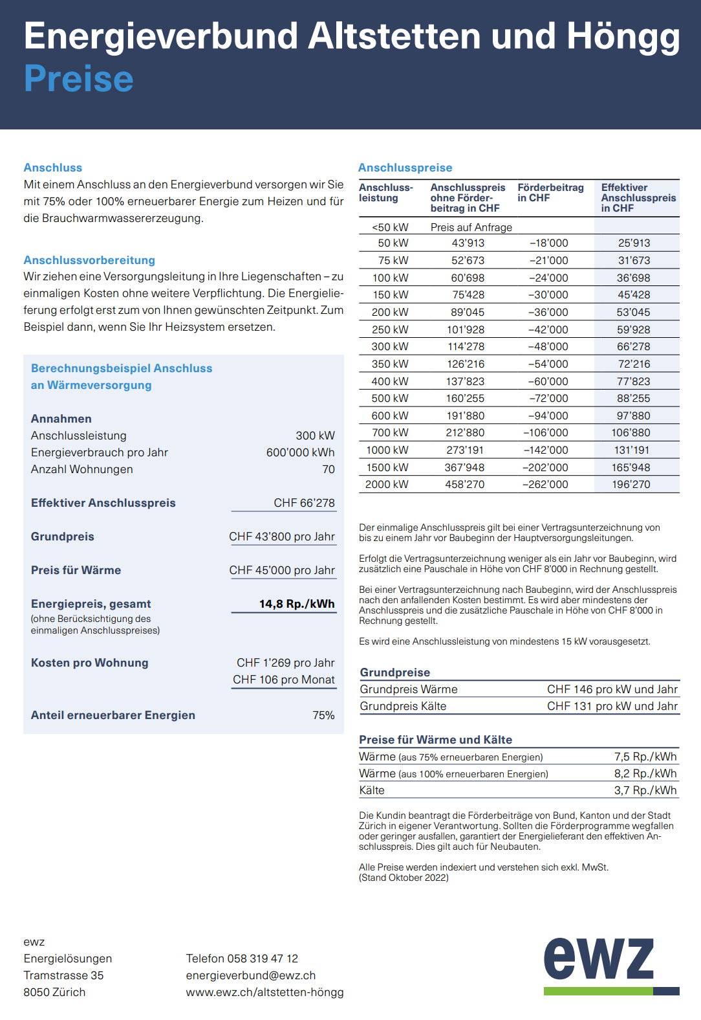
#DIV/0! | Kosten Wärmepumpe Erdsonde |  |  | #DIV/0! | #DIV/0! |  | #DIV/0! |  | Holzheizungen und grössere Anlagen (ca. > 30 kW)
#DIV/0! | kW (Fossil oder Fernwärme ohne Sperrzeiten) |  |  | Stadt Zürich zusätzlich Restwertentschädigung (bis 25 Jahre) |  |  |  |  | https://energiezukunftschweiz.ch/de/foerderprogramme/angebot/klimapraemie-heizungsersatz/
#DIV/0! | Kosten Ölheizung |  |  | Energieverbrauch (kWh) |  |  | #DIV/0! |  | Stadt Zürich
#DIV/0! | Kosten Gasheizung |  |  | Fördergelder (CHF/kWh) |  |  | CHF 0.18 |  | https://rechner.energie-foerderung.ch/zs
#DIV/0! | Kosten Pelletheizung
#DIV/0! | Kosten Fernwärme (Kontrolle mit Preise Tabelle) |  |  | #DIV/0! | #DIV/0! |  | #DIV/0!

zusätzliche Kosten:
viel Grabarbeiten (ca. 3-10'000.-), aufwändige Demontagen (ca. 2'000.-), sehr kleine Leistung aber Aufwändig (3'000.-), Tankrückbau inkl. Tür (4-5000.-), Gasanschluss Rückbau in Strasse (3-5'000.-), Kühlung (5'000.- /Whg.)

Investitionskosten Lüftung |  |  |  |  |  |  | Investitionskosten Solarthermie

Anzahl Wohnungen und Wohnungsgrösse |  |  |  |  |  |  | Anzahl Personen
1 | Wohnungstyp 1 | 4 | Zi- Wohnung | CHF 27,000 |  |  | 4 | Personen
 | Wohnungstyp 2 |  | Zi- Wohnung | CHF 0
 | Wohnungstyp 3 |  | Zi- Wohnung | CHF 0 |  |  | CHF 15,000 | Grundkosten (EFH, 2-4 Personen)
 | Wohnungstyp 4 |  | Zi- Wohnung | CHF 0 |  |  | CHF 0 | weniger bzw. mehr Person
 | Wohnungstyp 5 |  | Zi- Wohnung | CHF 0 |  |  | CHF 15,000.00 | Kosten Total
Zwischentotal |  |  |  | CHF 27,000
Rabatt | 0% |  |  | CHF 0
1 | Wohnungen mit totalen Lüftungskosten von |  |  | CHF 27,000

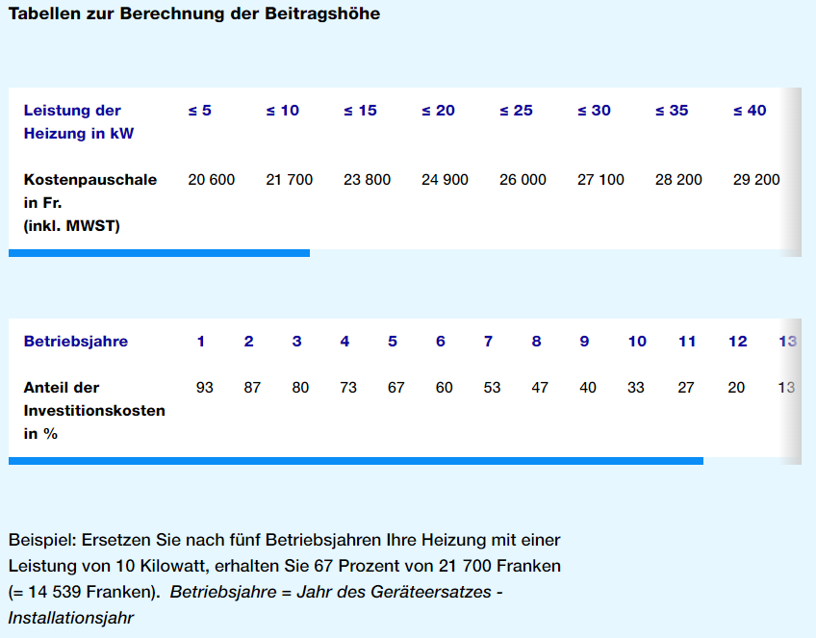
 |  |  |  |  |  | Rabatt

 |  |  |  |  |  | 4%
 |  |  |  |  |  | 6%
 |  |  |  |  |  | 8%
 |  |  |  |  |  | 10%
 |  |  |  |  |  | 14%
 |  |  |  |  |  | 16%
 |  |  |  |  |  | 18%
 |  |  |  |  |  | 20%
 |  |  |  |  |  | 22%
 |  |  |  |  |  | 22%
 |  |  |  |  |  | 22%
 |  |  |  |  |  | 22%
 |  |  |  |  |  | 22%
 |  |  |  |  |  | 22%
 |  |  |  |  |  | 22%
 |  |  |  |  |  | 22%
 |  |  |  |  |  | 22%
 |  |  |  |  |  | 22%
 |  |  |  |  |  | 22%
 |  |  |  |  |  | 22%
 |  |  |  |  |  | 22%
 |  |  |  |  |  | 22%
 |  |  |  |  |  | 22%
 |  |  |  |  |  | 22%
 |  |  |  |  |  | 22%
 |  |  |  |  |  | 22%
 |  |  |  |  |  | 22%
 |  |  |  |  |  | 22%
 |  |  |  |  |  | 22%
 |  |  |  |  |  | 22%
 |  |  |  |  |  | 22%
 |  |  |  |  |  | 22%
 |  |  |  |  |  | 22%
 |  |  |  |  |  | 22%
 |  |  |  |  |  | 22%
 |  |  |  |  |  | 22%
 |  |  |  |  |  | 22%
 |  |  |  |  |  | 22%
 |  |  |  |  |  | 22%
 |  |  |  |  |  | 22%
 |  |  |  |  |  | 22%
 |  |  |  |  |  | 22%
 |  |  |  |  |  | 22%
 |  |  |  |  |  | 22%
 |  |  |  |  |  | 22%
 |  |  |  |  |  | 22%
 |  |  |  |  |  | 22%
 |  |  |  |  |  | 22%
 |  |  |  |  |  | 22%
 |  |  |  |  |  | 22%
 |  |  |  |  |  | 22%
 |  |  |  |  |  | 22%
 |  |  |  |  |  | 22%
 |  |  |  |  |  | 22%
 |  |  |  |  |  | 22%
 |  |  |  |  |  | 22%
 |  |  |  |  |  | 22%
 |  |  |  |  |  | 22%

Umrechnungsfaktoren
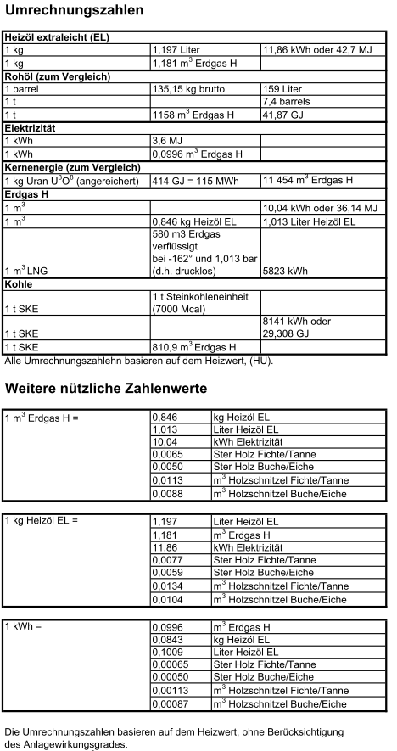

Solarthermie
